AGOSTO 2023

SECRETARÍA JURÍDICA DISTRITAL

SEGUIMIENTO A LA GESTIÓN AGOSTO 2023

89,4%
DESEMPEÑO INSTITUCIONAL 2020 -2024
DESEMPEÑO INSTITUCIONAL VIGENCIA 2023
INDICADORES
VIGENCIA 2023
93,8%
CANTIDAD DE INDICADORES
Total indicadores Activos | 64
Total indicadores Iactivos | 24

0% | 1 | 89.4%
10% | 1 | 3.0%
20% | 1 | 107.6%
30% | 1
40% | 1
50% | 1
60% | 1
70% | 1
80% | 1
90% | 1
100% | 10
IMPERACTIVOS ESTRATÉGICOS
IMPERACTIVOS ESTRATÉGICOS
0% | 1 | 94.2%
10% | 1 | 3.0%
20% | 1 | 102.8%
30% | 1
40% | 1
50% | 1
60% | 1
70% | 1
80% | 1
90% | 1
100% | 10
MODERNIZACIÓN DE SISTEMAS DE INFORMACIÓN
MODERNIZACIÓN DE SISTEMAS DE INFORMACIÓN
79,7%
TIPO DE INDICADORES
EFICIENCIA | 8
EFICACIA | 47
EFECTIVIDAD | 9
59,9%
CLASE DE INDICADORES
TÁCTICO | 25
OPERATIVO | 24
ESTRATÉGICO | 15
OPTIMIZACIÓN DE PROCESOS
OPTIMIZACIÓN DE PROCESOS

94,6%
113,1%

 |  | Puntero
0% | 1 | 89.3%
10% | 1 | 3.0%
20% | 1 | 107.7%
30% | 1
40% | 1
50% | 1
60% | 1
70% | 1
80% | 1
90% | 1
100% | 10
POSICIONAMIENTO COMO ENTE RECTOR
 |  | Puntero
0% | 1 | 92.1%
10% | 1 | 3.0%
20% | 1 | 104.9%
30% | 1
40% | 1
50% | 1
60% | 1
70% | 1
80% | 1
90% | 1
100% | 10
POSICIONAMIENTO COMO ENTE RECTOR
RESPALDO JURÍDICO QUE GENERA CONFIANZA.
86,0%
RESPALDO JURÍDICO QUE GENERA CONFIANZA.
80,7%
97,2%
121,5%
TOTAL DE INDICADORES ACTIVOS
64
TOTAL EN CUMPLIMIENTO
58

HOJA DE VIDA DE LOS INDICADORES
RESULTADO POR PROCESO

PLAN DE GOBIERNO
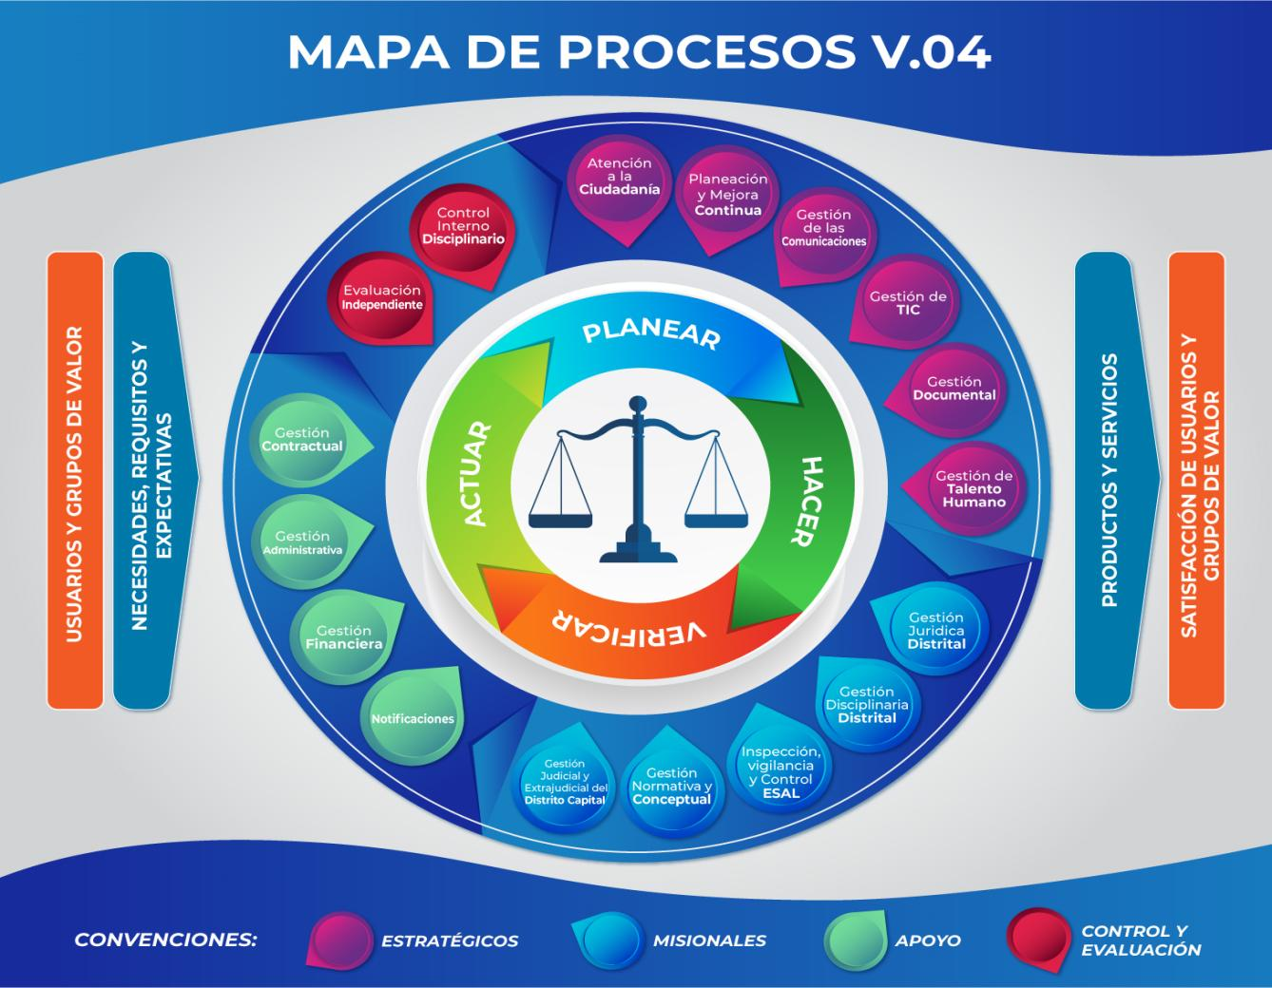
43%
 | PROGRAMADO | EJECUTADO
2020 | 0 | 0
2021 | 100 | 100
2022 | 100 | 100
2023 | 100 | 0
2024 | 100 | 0
 | DEPENDENCIA |  | OFICINA_DE_TECNOLOGÍAS_DE_LA_INFORMACIÓN_Y_LAS_COMUNICACIONES
 |  |  |  |  |  |  |  |  |  |  |  |  |  |  |  |  | PROCESOS ESTRATÉGICOS
 | NOMBRE DEL INDICADOR |  | NIVEL DE CUMPLIMIENTO DE IMPLEMENTACION DEL MSPI

69%
 | PROCESO |  | GESTIÓN DE TIC
 |  |  |  |  |  |  |  |  |  |  |  |  |  |  |  |  | PROCESOS MISIONALES
 | IMPERATIVO |  | MODERNIZACIÓN DE SISTEMAS DE INFORMACIÓN. |  |  |  |  |  |  |  | ESTADO | ACTIVO

46%
 | MIDE |  | PROYECTO DE INVERSIÓN |  |  | PROCESOS |  |  |  | 0 |  | 0
 |  |  |  |  |  |  |  |  |  |  |  |  |  |  |  |  | PROCESOS DE APOYO
 | FORMULA DEL INDICADOR | UNIDAD DE MEDIDA |  | VARIABLES |  |  |  | EXPLICACION DE LA VARIABLE |  |  | FUENTE DE INFORMACION
PROGRAMADO
EJECUTADO
46%
 | (Número de actividades desarrollas)/(Número de actividades planificadas)*100 | Actividades |  | Número de actividades desarrolladas |  |  |  | Actividades desarrolladas para implementar la Política de Seguridad y Privacidad de la Información |  |  | Informes de avance Plan de trabajo Informes de supervisión |  |  |  |  |  | PROCESOS DE CONTROL Y EVALUACIÓN
 |  |  |  | Número de actividades planificadas |  |  |  | Actividades programadas en el plan de trabajo para la implementación de la Política de Seguridad y Privacidad de la Información |  |  | Plan de trabajo

ANUALIZACIÓN
ANALÍSIS DEL PERIODO:
 |  |  |  | PROGRAMADO | EJECUTADO |  |  | PROGR | LOGRO
 |  |  | 2020 | 0 | 0 |  | Enero | 1 | 1.00 |  |  |  |  | Agosto
 |  |  |  |  |  |  | Febrero | 1 | 1.00 |  | CONSTANTE
 |  |  | 2021 | 100 | 100 |  | Marzo | 1 | 1.00
PERIODICIDAD
 |  |  |  |  |  |  | Abril | 1 | 1.00
 |  |  | 2022 | 100 | 100 |  | Mayo | 1 | 1.00 |  |  |  | PROCESO |  | % EJECUCIÓN AL CORTE | % DESEMPEÑO ANUAL
 |  |  |  |  |  |  | Junio | 1 | 1.00 |  | MENSUAL
 |  |  | 2023 | 100 | 0 |  | Julio | 1 | 0.00
TIPO
 |  |  |  |  |  |  | Agosto | 1 | 0.00 |  |  |  | Atención a la Ciudadanía |  | 100% | 50%
 |  |  | 2024 | 100 | 0 |  | Septiembre | 1 | 0.00
 |  |  |  |  |  |  | Octubre | 1 | 0.00 |  | EFICACIA |  | Planeación y Mejora Continua |  | 100% | 63%
 |  | TOTAL PLAN DE GOBIERNO |  | 80 | 40 |  | Noviembre | 1 | 0.00
EJECUCIÓN AL CORTE
 |  |  |  |  |  |  | Diciembre | 1 | 0.00 |  |  |  | Gestión de las Comunicaciones |  | 77% | 37%
 |  |  |  |  |  |  | EJECUCIÓN PERIODO DE MEDICIÓN
 | PROGR | LOGRO
Enero | 1 | 1.00
Febrero | 1 | 1.00
Marzo | 1 | 1.00
Abril | 1 | 1.00
Mayo | 1 | 1.00
Junio | 1 | 1.00
Julio | 1 | 0.00
Agosto | 1 | 0.00
Septiembre | 1 | 0.00
Octubre | 1 | 0.00
Noviembre | 1 | 0.00
Diciembre | 1 | 0.00
 |  |  |  |  |  |  |  |  |  |  |  |  | Gestión de TIC |  | 92% | 55%
ANALÍSIS DEL PERIODO:
 |  |  | Agosto
 |  |  |  |  |  |  |  |  |  |  |  |  | Gestión Documental |  | 100% | 15%

 | No se reporta ejecución en esta meta debido a que aún no se ha contratado el Oficial de Seguridad de la Información, quien es el líder de la Política de Seguridad Digital. |  |  |  |  |  |  |  |  |  |  |  | Gestión del Talento Humano |  | 97% | 36%

 |  |  |  |  |  |  |  |  |  |  |  |  | Gestión Jurídica Distrital |  | 100% | 60%

 |  |  |  |  |  |  |  |  |  |  |  |  | Gestión Disciplinaria Distrital |  | 62% | 28%

 |  |  |  |  |  |  |  |  |  |  |  |  | Inspección Vigilancia y Control ESAL |  | 85% | 50%

 |  |  |  |  |  |  |  |  |  |  |  |  | Gestión Normativa y Conceptual |  | 100% | 142%

 |  |  |  |  |  |  |  |  |  |  |  |  | Gestión Jurídica y Extrajudicial del DC |  | 100% | 68%

 |  |  |  |  |  |  |  |  |  |  |  |  | Notificaciones |  | 100% | 50%

 |  |  |  |  |  |  |  |  |  |  |  |  | Gestión Financiera |  | 100% | 52%

 |  |  |  |  |  |  |  |  |  |  |  |  | Gestión Administrativa |  | 53% | 26%

 |  |  |  |  |  |  |  |  |  |  |  |  | Gestión Contractual |  | 100% | 54%

 |  |  |  |  |  |  |  |  |  |  |  |  | Evaluación Independiente |  | 100% | 41%
PROGRAMADO
 |  |  |  |  |  |  |  |  |  |  |  |  | Control Interno Disciplinario |  | 100% | 50%
EJECUTADO

